Cálculos

 | Rentas netas declaradas | Rentas netas del trabajo | Rentas netas de estimación directa | Rentas netas de estimación objetiva | Otro tipo de rentas (netas) | Año | Número de Declaraciones | Renta Media Declarada
Marbella | 1,027,083,377 | 706,633,363 | 84,939,795 | 24,033,751 | 211,271,051 | 2,007 | 47,457 | 21642.400004
Marbella | 1,004,858,574 | 740,982,713 | 64,612,406 | 22,307,860 | 176,855,109 | 2,008 | 48,987 | 20512.76
Marbella | 834,464,498 | 704,741,391 | 56,250,307 | 19,088,704 | 54,384,097 | 2,009 | 47,794 | 17459.607857
Marbella | 819,182,710 | 695,133,773 | 53,634,189 | 18,167,148 | 52,247,600 | 2,010 | 47,157 | 17371.391511
Marbella | 912,777,473 | 701,668,059 | 52,274,013 | 17,666,379 | 141,169,021 | 2,011 | 48,093 | 18979.424716
Marbella | 812,039,685 | 683,414,296 | 57,442,067 | 17,490,720 | 53,692,601 | 2,012 | 48,323 | 16804.413737

Año | Renta Media Declarada
2,007 | 21642
2,008 | 20513
2,009 | 17460
2,010 | 17371
2,011 | 18979
2,012 | 16804

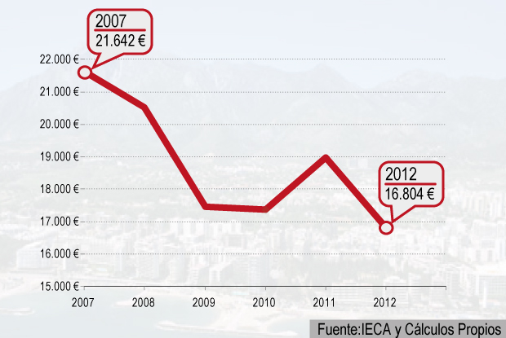

Fuente: Instituto de Estadística y Cartografía de Andalucía

